系统流程及界面
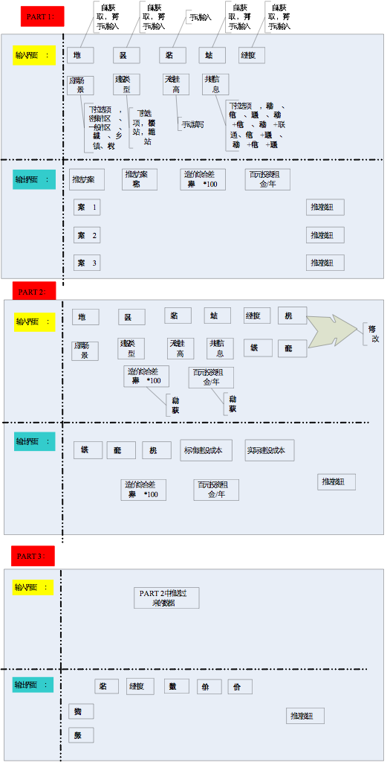
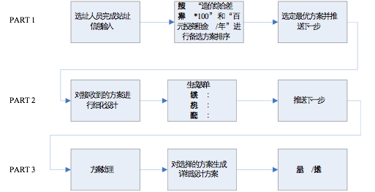
目前系统分3步，面向不同的用户，负责不同的步骤；由于各部分人关心的数据维度不一样，输入、输出数据有差异；3个步骤是递进关系，相关方案、数据库要求存在递推的包含关系
Part1 | 方案智选
输入 | 站名 | 地址 | 经纬度
 | 地市 | 区县 | 应用场景 | 建设类型 | 天线挂高 | 共建信息

输出 | Part1&Part2的J列，推荐方案名称（64字以内），并呈现“造价综合差异率*100”和“百元投资租金/年” | 推荐的方案至少1个，最多3个，大于1个时，按照指标“造价综合差异率*100”和“百元投资租金/年”进行排序，权重占比分别为70%和30%
 | 推选方案 | 智选方案名称 | 造价综合差异率*100 | 百元投资租金/年
 | 方案1 | Part1&Part2的J列，30米外爬式单管塔一体化机柜室外一体化,200AH蓄电池,3个模块 | Part1&Part2的P列 | Part1&Part2的Q列
 | 方案2
 | 方案3

Part2 | 方案选型
输入 | 选上一步方案 | 站名 | 地址 | 经纬度
 | 地市 | 区县 | 建设类型 | 天线挂高 | 铁塔 | 机房 | 配套 | 造价综合差异率*100 | 百元投资租金/年
 |  |  | 可改 | 可改 | 可改 | 可改 | 可改 | 自动 | 自动

输出 | 铁塔 | 机房 | 配套 | 实际建设成本 | 标准建设成本 | 造价综合差异率*100 | 百元投资租金/年

界面示意图 |  |  |  | 流程图

